Trang_bìa
Posts and Telecommunications Institute of Technology |  |  |  |  |  |  | Thiết kế |  | Tài liệu phát triển |  | Tên hệ thống |  |  | Tìm việc và người giúp việc |  |  |  | Người tạo |  | TrungNH | Ngày tạo |  | 2018-01-10
 |  |  |  |  |  |  |  |  |  |  |  |  |  |  |  |  |  | Người cập nhật |  |  | Ngày cập nhật
 |  |  |  |  |  |  |  |  |  |  | Màn hình (ID) |  |  | Update_Info_Employee |  | Màn hình (Tên) |  | Cập nhật thông tin người lao động

 | QUAN LY SINH VIEN Tài liệu phát triển hệ thống

 | Version 1.0

 |  |  |  |  |  |  |  |  |  | 1. Mục đích |  |  |  | 7. Giao diện màn hình
 |  |  |  |  |  |  |  |  |  | 2. Giới hạn hoạt động |  |  |  | 8. Danh sách hạng mục
 |  |  |  |  |  |  |  |  |  | 3. Giới hạn hệ thống |  |  |  | 9. Khái quát chức năng
 |  |  |  |  |  |  |  |  |  | 4. Chức năng liên quan |  |  |  | 10. Xử lý chi tiết
 |  |  |  |  |  |  |  |  |  | 5. Không bao gồm
 |  |  |  |  |  |  |  |  |  | 6. Sơ đồ

Posts and Telecommunications Institute of Technology |  |  |  |  |  |  | Thiết kế |  | Tài liệu phát triển |  | Tên hệ thống |  |  | Website bán sách |  |  |  | Người tạo |  | Hoàng-Tâm | Ngày tạo |  | 2023-04-10
 |  |  |  |  |  |  |  |  |  |  |  |  |  |  |  |  |  | Người cập nhật |  |  | Ngày cập nhật
 |  |  |  |  |  |  |  |  |  |  | Màn hình (ID) |  |  | Shop |  | Màn hình (Tên) |  | Cửa hàng

 | Lịch sử chỉnh sửa

 | Ver |  | Ngày cập nhật |  |  | Nội dung cập nhật |  |  |  |  |  |  |  | Người cập nhật
 |  |  |  |  |  |  |  |  |  |  |  |  |  |  | Ngày duyệt |  | Người duyệt |  | Ngày duyệt |  |  | Người duyệt
 | 1 |  | 2018-01-10 |  |  | Tạo mới |  |  |  |  |  |  |  | TrungNH

 | 2 |  | 2018-05-10 |  |  | Update (6) (7) (8) (9) (10) |  |  |  |  |  |  |  | TrungNH

Posts and Telecommunications Institute of Technology |  |  |  |  |  |  | Thiết kế |  | Tài liệu phát triển |  | Tên hệ thống |  |  | Gas Cylinder Management System |  |  |  | Người tạo |  | TrungNH | Ngày tạo |  | 2018-01-10
 |  |  |  |  |  |  |  |  |  |  |  |  |  |  |  |  |  | Người cập nhật |  |  | Ngày cập nhật
 |  |  |  |  |  |  |  |  |  |  | Màn hình (ID) |  |  | Update_Info_Employee |  | Màn hình (Tên) |  | Cập nhật thông tin người lao động

 | 1. Mục đích
 |  | - Dùng để người lao động cập nhật hồ sơ cá nhân, công khai hồ sơ
 |  | - Người lao động nhập tất cả các thông tin cơ bản và các thông tin về công việc đã từng làm.
 |  | - Trong trường hợp người lao động muốn công khai hồ sơ của mình, thì bắt buộc người lao động phải điền đủ các trường dữ liệu bắt buộc
 |  | - Sau khi nhất nút hoàn tất, hệ thống sẽ kiểm tra
 |  |  | + Trường hợp phát sinh lỗi, hệ thống sẽ thông báo lỗi cho người dùng tại màn hình này.
 |  |  | + Nếu hoàn tất (cập nhật dữ liệu thành công), hệ thống sẽ quay lại màn hình chính

 | 2. Giới hạn hoạt động
 |  | Không có

 | 3. Giới hạn hệ thống
 |  | Không có

 | 4. Chức năng liên quan
 |  | Chụp ảnh Camera
 |  | Lấy ảnh từ Gallery

 | 5. Không bao gồm
 |  | Không có

Posts and Telecommunications Institute of Technology |  |  |  |  |  |  | Thiết kế |  | Tài liệu phát triển |  | Tên hệ thống |  |  | Gas Cylinder Management System |  |  |  | Người tạo |  | TrungNH | Ngày tạo |  | 2018-01-10
 |  |  |  |  |  |  |  |  |  |  |  |  |  |  |  |  |  | Người cập nhật |  |  | Ngày cập nhật
 |  |  |  |  |  |  |  |  |  |  | Màn hình (ID) |  |  | Update_Info_Employee |  | Màn hình (Tên) |  | Cập nhật thông tin người lao động

Màn hình cập nhật thông tin
 | 6. Sơ đồ

Khởi động
hệ thống

Màn hình chính

Address
Employee
JobType

 | Table

 |  |  | № | Loại | Tên |  |  |  |  |  |  | I/O | Ghi Chú
 |  |  | 1 | M | Employee |  |  | Table quản lý thông tin người lao động |  |  |  | I/O
 |  |  | 2 | M | Address |  |  | Table chứa danh sách quận/huyện |  |  |  | I
 |  |  | 4 | M | JobType |  |  | Table chứa danh sách loại công việc |  |  |  | I
 |  |  | 5
 |  |  | 6
 |  |  | 7
 |  |  | 8
 |  |  | 9
 |  |  | 10

 |  |  |  | ※ Loại (M: Master / T: Transaction table / Ⅰ: INI file / W: work table / V: view / S: stored procedures / L: SQL loader / F: file)

Thiết_kế
Posts and Telecommunications Institute of Technology |  |  |  | Thiết kế |  |  | Tài liệu phát triển |  |  |  | Tên hệ thống |  |  | Website bán sách |  |  | Người tạo | Hoàng-Tâm | Ngày tạo | 2023-04-10
 |  |  |  |  |  |  |  |  |  |  |  |  |  |  |  |  | Người cập nhật |  | Ngày cập nhật
 |  |  |  |  |  |  |  |  |  |  | Màn hình (ID) |  |  | Shop |  | Màn hình (Tên) | Cửa hàng

 | 7. Giao diện

 |  |  |  |  |  | *Hình giao diện chính
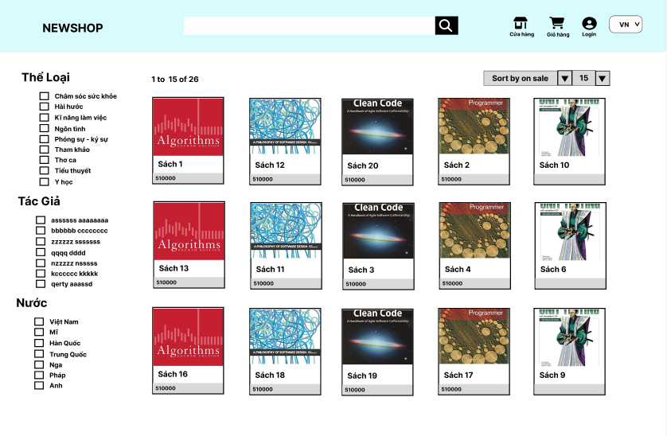

Posts and Telecommunications Institute of Technology |  |  |  | Thiết kế |  |  | Tài liệu phát triển |  |  |  | Tên hệ thống |  |  | Website bán sách |  |  | Người tạo | Hoàng-Tâm | Ngày tạo | 2023-04-10
 |  |  |  |  |  |  |  |  |  |  |  |  |  |  |  |  | Người cập nhật |  | Ngày cập nhật
 |  |  |  |  |  |  |  |  |  |  | Màn hình (ID) |  |  | Shop |  | Màn hình (Tên) | Cửa hàng

 | 8. Danh sách hạng mục

 |  | [Vùng hiển thị cố định]
 |  | № | Tên hạng mục |  | Control |  |  |  | Nội dung hiển thị |  |  |  |  |  |  | Ý nghĩa
 |  | 1 | Ảnh của sách |  | Image |  |  |  | Ảnh của sách |  |  |  |  |  |  | Mô tả nội dung nhập cho người dùng
 |  | 2 | Tên Sách |  | TextView |  |  |  | Tên Sách |  |  |  |  |  |  | Mô tả nội dung nhập cho người dùng
 |  | 3 | Giá Sách |  | TextView |  |  |  | Giá Sách |  |  |  |  |  |  | Mô tả nội dung nhập cho người dùng
 |  | 4 | Tên thể loại |  | TextView |  |  |  | Tên thể loại |  |  |  |  |  |  | Mô tả nội dung nhập cho người dùng
 |  | 5 | Tên Tác Giả |  | TextView |  |  |  | Tên Tác Giả |  |  |  |  |  |  | Mô tả nội dung nhập cho người dùng
 |  | 6 | Tên Nước |  | TextView |  |  |  | Tên Nước xuất bản |  |  |  |  |  |  | Mô tả nội dung nhập cho người dùng

 |  | [Vùng nhập]
 |  | № | Tên hạng mục | Loại dữ liệu | Độ dài |  |  | Bắt buộc |  | I/O | Control |  | Format |  | Ghi chú
 |  | 1 | Tên sách tìm kiếm | Chuỗi chữ |  | 255 |  |  |  | In/Out | TextView

 |  | [Vùng nút]
 |  | № | Tên hạng mục |  | Control |  |  |  |  |  |  | Ghi chú
 |  | 1 | Lọc thể loại |  | Checkbox
 |  | 2 | Lọc tác giả |  | Checkbox
 |  | 3 | Lọc nước |  | Checkbox
 |  | 4 | Sắp xếp |  | Select Option
 |  | 5 | Số lượng sách hiển thị |  | Select Option
 |  | 6 | Tìm kiếm |  | Button

Posts and Telecommunications Institute of Technology |  |  |  | Thiết kế |  |  | Tài liệu phát triển |  |  |  | Tên hệ thống |  |  | Website bán sách |  |  | Người tạo | Hoàng-Tâm | Ngày tạo | 2023-04-10
 |  |  |  |  |  |  |  |  |  |  |  |  |  |  |  |  | Người cập nhật |  | Ngày cập nhật
 |  |  |  |  |  |  |  |  |  |  | Màn hình (ID) |  |  | Shop |  | Màn hình (Tên) | Cửa hàng

 | 9. Khái quát chức năng
 |  | (1) Hiển thị ban đầu
 |  |  | 1. Hiển thị Giao diện ở trạng thái ban đầu

 |  | (2) Lọc thể loại
 |  |  | Nhấn vào checkbox "Tên thể loại" để lọc sách
 |  |  | Sau khi chọn hoàn tất hiển thị kết quả
 |  | (3) Lọc tác giả
 |  |  | Nhấn vào checkbox "Tên tác giả" để lọc sách
 |  |  | Sau khi chọn hoàn tất hiển thị kết quả
 |  | (4) Lọc nước
 |  |  | Nhấn vào checkbox "Tên tác giả" để lọc sách
 |  |  | Sau khi chọn hoàn tất hiển thị kết quả
 |  | (5) Sắp xếp
 |  |  | 1. Nhấn vào dấu ▼ bên cạnh "Sort by on sale"
 |  |  | 2. Hiển thị danh sách các tên "sắp xếp"
 |  |  | 3. Nhấn vào chọn "Tên sắp xếp"
 |  |  | Sau khi người dùng chọn hoàn tất, kết quả sẽ hiển thị trên giao diện
 |  | (6) Số lượng sách hiển thị
 |  |  | 1. Nhấn vào dấu ▼ bên cạnh "15"
 |  |  | 2. Hiển thị danh sách các số
 |  |  | 3. Nhấn vào chọn "số"
 |  |  | Sau khi người dùng chọn hoàn tất, kết quả sẽ hiển thị trên giao diện

 |  | (7) Tìm kiếm
 |  |  | 1. Nhập tên sách
 |  |  | 2'Sau khi nhập tên sách sẽ hiển thị kết quả

Posts and Telecommunications Institute of Technology |  |  |  | Thiết kế |  |  | Tài liệu phát triển |  |  |  | Tên hệ thống |  |  | Website bán sách |  |  | Người tạo | Hoàng-Tâm | Ngày tạo | 2023-04-10
 |  |  |  |  |  |  |  |  |  |  |  |  |  |  |  |  | Người cập nhật |  | Ngày cập nhật
 |  |  |  |  |  |  |  |  |  |  | Màn hình (ID) |  |  | Shop |  | Màn hình (Tên) | Cửa hàng

 | 10. Xử lý chi tiết
 |  | (1) Hiển thị ban đầu
 |  |  | Xem chi tiết
 |  | (2) Lọc thể loại
 |  |  | Xem chi tiết
 |  | (3) Lọc tác giả
 |  |  | Xem chi tiết
 |  | (4) Lọc nước
 |  |  | Xem chi tiết
 |  | (5) Sắp xếp
 |  |  | Xem chi tiết
 |  | (6) Số lượng sách hiển thị
 |  |  | Xem chi tiết
 |  | (7) Tìm kiếm
 |  |  | Xem chi tiết

Xử lý 10.2
Posts and Telecommunications Institute of Technology |  |  |  | Thiết kế |  | Tài liệu phát triển | Tên hệ thống | Website bán sách |  | Người tạo | Hoàng-Tâm | Ngày tạo | 2023-04-10
 |  |  |  |  |  |  |  |  |  | Người cập nhật |  | Ngày cập nhật
 |  |  |  |  |  |  | Màn hình (ID) | Shop | Màn hình (Tên) | Cửa hàng

 | 10. Xử lý chi tiết
 |  | (2) Lọc thể loại
 |  |  | 1. Nhấn vào checkbox "Tên thể loại" để lọc sách
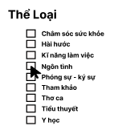

 |  |  | 2. 'Sau khi chọn hoàn tất hiển thị kết quả

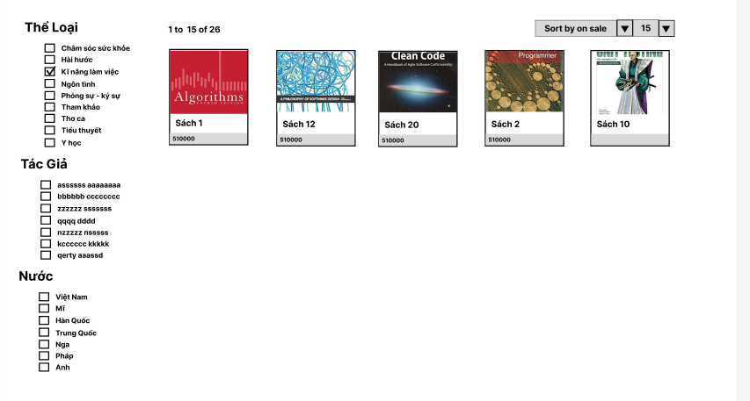

 |  |  |  |  | Giao diện minh hoạ

Xử lý 10.3
Posts and Telecommunications Institute of Technology |  |  |  |  | Thiết kế |  | Tài liệu phát triển | Tên hệ thống | Website bán sách |  | Người tạo | Hoàng-Tâm | Ngày tạo | 2023-04-10
 |  |  |  |  |  |  |  |  |  |  | Người cập nhật |  | Ngày cập nhật
 |  |  |  |  |  |  |  | Màn hình (ID) | Shop | Màn hình (Tên) | Cửa hàng

 | 10. Xử lý chi tiết
 |  | (3) Lọc tác giả
 |  |  | 1. Nhấn vào checkbox "Tên tác giả" để lọc sách
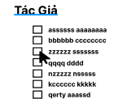

 |  |  |  | Hình minh hoạ

 |  |  | 2. 'Sau khi chọn hoàn tất hiển thị kết quả

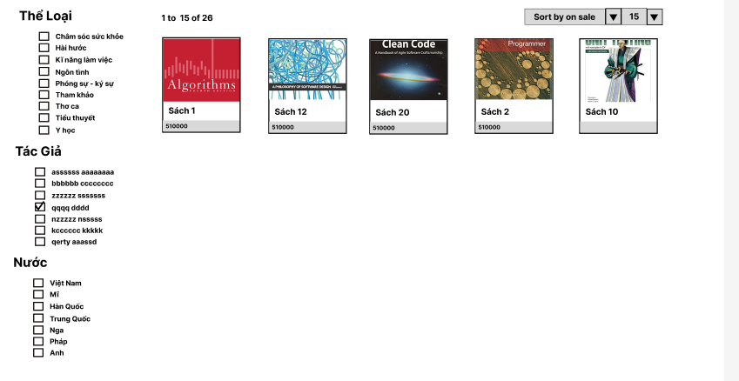

 |  |  |  |  |  | Giao diện minh hoạ

Xử lý 10.4
Posts and Telecommunications Institute of Technology |  |  |  |  | Thiết kế |  | Tài liệu phát triển | Tên hệ thống | Website bán sách |  | Người tạo | Hoàng-Tâm | Ngày tạo | 2023-04-10
 |  |  |  |  |  |  |  |  |  |  | Người cập nhật |  | Ngày cập nhật
 |  |  |  |  |  |  |  | Màn hình (ID) | Shop | Màn hình (Tên) | Cửa hàng

 | 10. Xử lý chi tiết
 |  | (4) Lọc nước
 |  |  | 1. Nhấn vào checkbox "Tên nước" để lọc sách
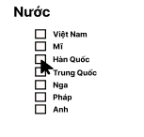

 |  |  |  | Hình minh hoạ
 |  |  | 2. 'Sau khi chọn hoàn tất hiển thị kết quả

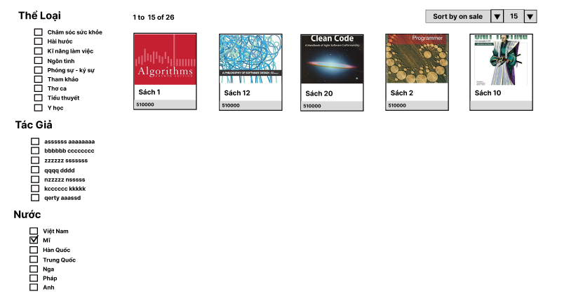

 |  |  |  |  |  | Giao diện minh hoạ

Xử lý 10.5
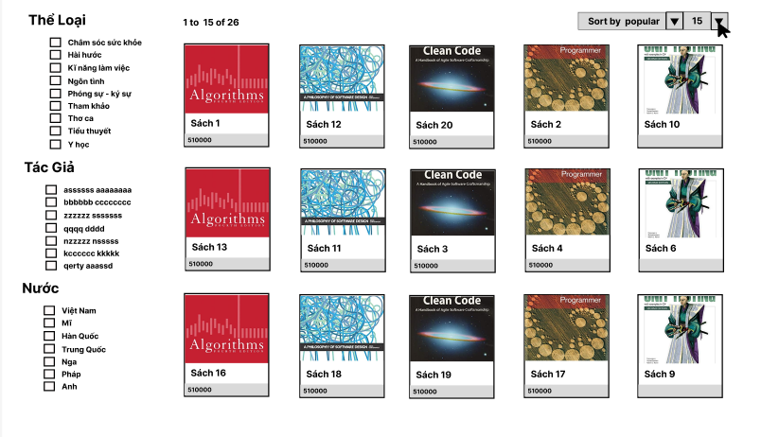
Posts and Telecommunications Institute of Technology |  |  |  |  | Thiết kế | Tài liệu phát triển | Tên hệ thống | Website bán sách |  | Người tạo | Hoàng-Tâm | Ngày tạo | 2023-04-10
 |  |  |  |  |  |  |  |  |  | Người cập nhật |  | Ngày cập nhật
 |  |  |  |  |  |  | Màn hình (ID) | Shop | Màn hình (Tên) | Cửa hàng

 | 10. Xử lý chi tiết
 |  | (5) Sắp xếp

 |  |  | 1. Nhấn vào dấu ▼ bên cạnh "Sort by on sale"

 |  |  |  | Hình minh hoạ
 |  |  | 2. Hiển thị danh sách các tên "sắp xếp"

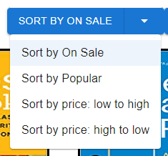

 |  |  | '3. Nhấn vào chọn "Tên sắp xếp"
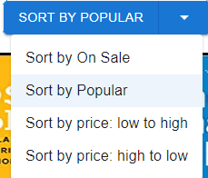

 |  |  | 4.kết quả sẽ hiển thị trên giao diện

Xử lý 10.6
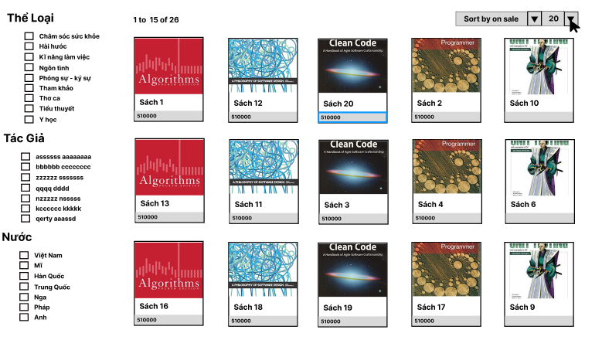
Posts and Telecommunications Institute of Technology |  |  |  |  | Thiết kế | Tài liệu phát triển | Tên hệ thống | Website bán sách |  | Người tạo | Hoàng-Tâm | Ngày tạo | 2023-04-10
 |  |  |  |  |  |  |  |  |  | Người cập nhật |  | Ngày cập nhật
 |  |  |  |  |  |  | Màn hình (ID) | Shop | Màn hình (Tên) | Cửa hàng

 | 10. Xử lý chi tiết
 |  | (6) Số lượng sách hiển thị

 |  |  | 1. Nhấn vào dấu ▼ bên cạnh "15"

 |  |  |  | Hình minh hoạ
 |  |  | 2. Hiển thị danh sách các số

 |  |  | '3. Nhấn vào chọn "số"

 |  |  | 4.kết quả sẽ hiển thị trên giao diện

